Корпусная мебель
*Цены действительны с 09.02.2026 г.
* Скидка -25% со склада действительна при 100% оплате счета в течение 3-х банковских дней с момента его выставления. Сумма по счету на мебель со склада не влияет на размер скидки по основному счету. Скидка рассчитывается согласно условий, указанных в прайс-листе.

Фото |  | Вес, кг | Объем куб.м. | Кол-во пакетов одного изделия* | Оптовая цена |  |  | Цена при 100% оплате по складским остаткам-25%
 |  |  |  |  | ЛДСП | МДФ | МДФ | ЛДСП | МДФ | МДФ
 |  |  |  |  |  | матов. | гл., мет., премиум |  | матов. | гл., мет., премиум
Основная цена |  |  |  |  |  | 1 |  |  | 3
Гостиные

 |  | 7.45 | 0.011 | 1+1ф | 1,055 | 1,282 |  | 791 | 962
 |  | 30.96 | 0.06 | 1+1ф | 6,136 | 6,532 |  | 4,602 | 4,899
 |  | 55.84 | 0.12 | 3+1ф | 9,389 | 10,680 |  | 7,042 | 8,010
 |  | 25.4 | 0.09 | 2+1ф | 7,710 | 8,362 |  | 5,783 | 6,272
 |  | 18.57 | 0.035 | 1+1ф | 3,768 | 3,851 |  | 2,826 | 2,888
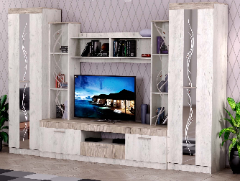 |  | 211 | 0.48 | 5+(1з+дв)+1с+1ф | 30,197 |  |  | 22,648
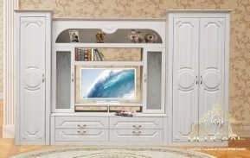
 |  | 156.0 | 0.29 | 5+1с+1ф |  | 28,083 |  |  | 21,062
 |  |  |  | 1 |  | 743 |  |  | 557
 |  |  |  | 5+1с+1ф |  | 28,869 |  |  | 21,652
 |  | 60.0 | 0.13 | 3+1ф |  | 10,942 |  |  | 8,207
 |  | 85.0 | 0.18 | 3+1ф |  | 15,747 |  |  | 11,810
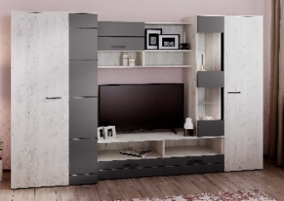 |  | 183 | 0.39 | 4+2с+1ф |  |  | 28,082 |  |  | 21,062
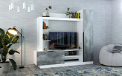 |  | 81.3 | 0.16 | 4+1ф | 12,500 |  |  | 9,375
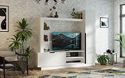 |  | 81.3 | 0.16 | 4+1ф |  |  | 13428 |  |  | 10071
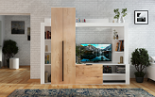 |  | 93.4 | 0.194 | 3+1ф | 15,274 |  |  | 11,456
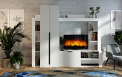 |  | 93.4 | 0.194 | 3+1ф |  |  | 16242 |  |  | 12182
Столы журнальные
 |  | 11.3 | 0.029 | 1(ф-ра внутри) | 2,231 |  |  | 1,673
 |  | 12.5 | 0.043 | 1(ф-ра внутри) | 2,843 |  |  | 2,132
 |  | 11.4 | 0.036 | 1(ф-ра внутри) | 2,451 |  |  | 1,838
 |  | 13.6 | 0.062 | 1(ф-ра внутри) | 2,957 |  |  | 2,218
2361 | Столик подкатной ЛДСП Белый | 9 | 0.023 | 1 (фур-ра внутри) | 2,652 |  |  | 1,989
Этажерки
 |  | 19 | 0.03 | 2+1ф | 2,963 |  |  | 2,222
 |  | 10.83 | 0.03 | 2+1ф | 2,765 |  |  | 2,074
Тумбы для теле - видеоаппаратуры
 |  | 27.43 | 0.07 | 2+1ф | 4,452 |  |  | 3,339
 | Спальные гарнитуры
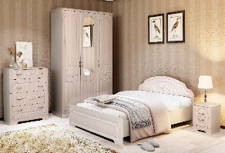
 | Комод | 61.5 | 0.122 | 2+1ф |  | 12,845 |  |  | 9,634
 | Кровать 1200х2000 с ортопедическим осн. | 38.5 | 0.114 | 3+1ф |  | 11,967 |  |  | 8,975
 | Кровать 1400х2000 с ортопедическим осн. | 60 | 0.181 | 3+1ф |  | 12,789 |  |  | 9,592
 | Кровать 1600х2000 с ортопедическим осн. | 65 | 0.183 | 3+1ф |  | 13,531 |  |  | 10,148
 | Тумба прикроватная с ящиками | 19 | 0.036 | 1+1ф |  | 4,111 |  |  | 3,083
 | Шкаф 3-х дверный с зеркалом | 169 | 0.38 | 4+1з+1ф |  | 29,023 |  |  | 21,767

 |  |  |  |  | 6,623 | 7,161 |  | 4,967 | 5,371
 |  | 35.9 | 0.08 | 2+1ф | 6,965 | 7,502 |  | 5,224 | 5,627
 |  |  |  |  | 19,173 | 19,721 |  | 14,380 | 14,791
 |  |  |  |  | 20,077 | 20,700 |  | 15,058 | 15,525
 |  |  |  |  | 9,904 | 11,424 |  | 7,428 | 8,568
 |  |  |  |  | 10,547 | 12,321 |  | 7,910 | 9,241
 |  |  |  |  | 11,185 | 13,209 |  | 8,389 | 9,907
 |  |  |  |  | 12,263 | 14,098 |  | 9,197 | 10,574
 |  |  |  |  | 12,201 | 13,821 |  | 9,151 | 10,366
 |  |  |  |  | 17,162 | 19,745 |  | 12,872 | 14,809
 |  |  |  |  | 2,603 | 2,639 |  | 1,952 | 1,979

 |  | 31 | 0.069 | 2+1ф | 5,279 |  |  | 3,959
 |  | 33.2 | 0.074 | 2+1ф | 5,552 |  |  | 4,164
 |  | 50 | 0.12 | 3+1ф | 5,787 |  |  | 4,340
 |  | 54 | 0.13 | 3+1ф | 6,253 |  |  | 4,690
 |  | 57 | 0.14 | 3+1ф | 6,804 |  |  | 5,103
 |  | 69.1 | 0.13 | 3+1ф | 10,071 |  |  | 7,553
 |  | 88.4 | 0.2 | 3+1ф | 13,087 |  |  | 9,815
 |  | 102.2 | 0.2 | 3+1ф | 15,045 |  |  | 11,284
 |  | 129 | 0.27 | 3+1ф | 18,615 |  |  | 13,961
 |  | 47.3 | 0.091 | 2+1ф | 6,175 |  |  | 4,631
 |  | 97 | 0.17 | 3+1ф | 14,528 |  |  | 10,896
 |  |  |  | 1 | 1,924 |  |  | 1,443
 |  |  |  | 1 | 1,562 |  |  | 1,172
 | Зеркало от шкафа 4х ств. с ящиками *2 шт(1493*273) |  |  | 1 | 3,126 |  |  | 2,345
 | Тумба прикроватная с ящиком | 10.6 | 0.022 | 1+1ф | 1,959 |  |  | 1,469
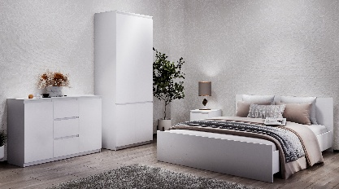
 | Комодино (Д*Ш*В 1203*445*1098) | 70.7 | 0.14 | 3+1ф | 11,972 |  |  | 8,979
 |  | 48.2 | 0.112 | 3+1ф | 8,519 |  |  | 6,389
 |  | 35.54 | 0.07 | 2+1ф | 6,159 |  |  | 4,619
 |  | 33.2 | 0.062 | 1(ф-ра внутри) | 5,918 |  |  | 4,439
 |  | 25 | 0.056 | 1(ф-ра внутри) | 3,888 |  |  | 2,916
 |  | 13.52 | 0.026 | 1+1ф | 2,846 |  |  | 2,135
 |  | 44 | 0.099 | 2+1ф. | 6,978 |  |  | 5,234
 |  | 73.4 | 0.174 | 3+1ф. | 11,675 |  |  | 8,756
 |  | 78.18 | 0.148 | 3+1ф | 11,411 |  |  | 8,558

 |  | 50 | 0.11 | 2+1ф | 7,605 |  |  | 5,704
 |  | 49 | 0.09 | 2+1ф | 9,014 |  |  | 6,761
 |  | 31.4 | 0.073 | 2+1ф | 6,306 |  |  | 4,730
 |  | 50 | 0.1 | 2+1ф | 7,696 |  |  | 5,772
 |  | 49 | 0.11 | 2+1ф | 4,827 |  |  | 3,620
 |  | 15 | 0.03 | 1+1ф | 2,378 |  |  | 1,784
 |  | 87 | 0.2 | 3+1ф. | 17,473 |  |  | 13,105
 |  | 90 | 0.2 | 3+1ф | 15,324 |  |  | 11,493
 |  | 138 | 0.32 | 4+1ф. | 23,954 |  |  | 17,966
 |  | 183 | 0.4 | 4+1ф. | 28,509 |  |  | 21,382
 |  | 57 | 0.14 | 2+1ф. | 8,604 |  |  | 6,453
 | Зеркало в РФ (900*660) | 11.5 | 0.024 | 2+1ф | 2,540 |  |  | 1,905
 |  | 5.3 | 0.012 | 1 | 2,921 |  |  | 2,191
 |  | 5.3 | 0.012 | 1 | 2,043 |  |  | 1,532
 |  | 11.2 | 0.015 | 1 | 3,847 |  |  | 2,885
 |  |  |  | 1 | 2,104 |  |  | 1,578
 |  | 55 | 0.16 | 3+1ф+1осн | 9,700 |  |  | 7,275
 |  | 61 | 0.18 |  | 10,341 |  |  | 7,756
 | Кровать 1600*2000 с ортопедическим осн. | 65 | 0.2 |  | 11,040 |  |  | 8,280

 |  | 31.4 | 0.073 | 2+1ф | 6,096 |  |  | 4,572
 |  | 50 | 0.11 | 2+1ф | 7,412 |  |  | 5,559
 |  | 49 | 0.09 | 2+1ф | 8,661 |  |  | 6,496
 |  | 50 | 0.1 | 2+1ф | 7,482 |  |  | 5,612
 |  | 9 | 0.03 | 1+1ф | 2,280 |  |  | 1,710
 |  | 57 | 0.14 | 2+1ф | 8,320 |  |  | 6,240
 |  | 90 | 0.2 | 3+1ф. | 14,511 |  |  | 10,883
 |  | 130.2 | 0.302 | 3+1ф. | 16,194 |  |  | 12,146
 |  | 138 | 0.32 | 4+1ф. | 22,107 |  |  | 16,580
 | Шкаф 4-х дв. с 2-мя ящ . (Д*Ш*В 2000*595*2204 глубина ящ.*500) | 183 | 0.4 | 4+1ф. | 26,788 |  |  | 20,091
 |  | 5.3 | 0.012 | 1 | 2,921 |  |  | 2,191
 |  | 5.3 | 0.012 | 1 | 2,043 |  |  | 1,532
 |  | 11.2 | 0.015 | 1 | 3,847 |  |  | 2,885
 |  |  |  | 1 | 2,104 |  |  | 1,578
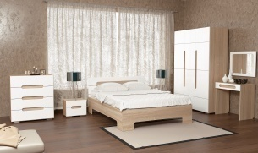 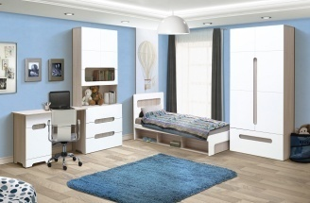
 |  | 49 | 0.1 | 2+1ф |  |  | 9,278 |  |  | 6,959
 |  | 54 | 0.15 | 3+1ф |  |  | 12,906 |  |  | 9,680
 |  | 62 | 0.16 | 3+1ф |  |  | 13,697 |  |  | 10,273
 | Стеллаж | 82 | 0.16 | 3+1ф |  |  | 13,209 |  |  | 9,907
 | Стол письменный | 33 | 0.07 | 1+1ф |  |  | 5,610 |  |  | 4,208
 |  | 15 | 0.03 | 1+1ф |  |  | 2,987 |  |  | 2,240
 |  | 109 | 0.21 | 2+1ф |  |  | 18,055 |  |  | 13,541
 | Шкаф 2-х дверный с ящиком | 110 | 0.19 | 2+1ф |  |  | 15,751 |  |  | 11,813
 |  | 156 | 0.31 | 4+1ф |  |  | 25,022 |  |  | 18,767
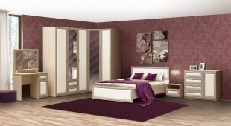
 | Комод с 4-мя ящиками | 50 | 0.11 | 2+1ф | 8,519 |  |  | 6,389
 | Комод-пенал с 5-ю ящиками | 58 | 0.12 | 2+1ф | 10,750 |  |  | 8,063
 | Кровать 1400х2000 с ортопедическим осн. | 61 | 0.18 |  | 11,426 |  |  | 8,570
 | Кровать 1600х2000 с ортопедическим осн. | 65.5 | 0.2 |  | 12,246 |  |  | 9,185
 | Шкаф 3-х дверный с ящиками и с зеркалом | 177 | 0.34 | 4+1з+1ф | 27,174 |  |  | 20,381
 | Тумба прикроватная с ящиком | 15 | 0.03 | 1+1ф | 2,436 |  |  | 1,827
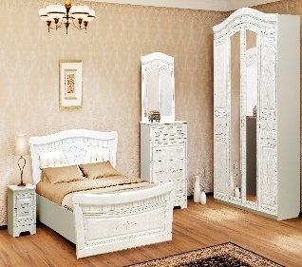
 | Кровать 1400х2000 с ортопедическим осн. | 61.6 | 0.234 | 5+1ф |  | 16,050 |  |  | 12,038
 | Кровать 1600х2000 с ортопедическим осн. | 70 | 0.211 | 5+1ф |  | 17,108 |  |  | 12,831
 | Тумба прикроватная с ящиками | 14.5 | 0.029 | 1+1ф |  | 4,108 |  |  | 3,081
 | Комод | 57.7 | 0.118 | 2+1ф |  | 12,965 |  |  | 9,724
 | Шкаф 4-х дверный с зеркалами | 163.5 | 0.356 | 4+1з+1ф |  | 36,190 |  |  | 27,143
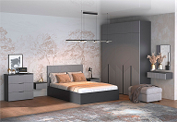 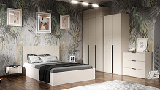
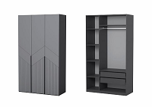 | Шкаф 3-х дверный с ящиками (скрытые) и штангой (Д*В*Ш*) 1200*520*2104 Графит /Грей Antiscretch | 114.6 | 0.229 | 5 (ф-ра внутри) |  | 20652 |  |  | 15,489
 | Шкаф 3-х дверный с ящиками (скрытые) и штангой (Д*В*Ш*) 1200*520*2104 Кашемир/Сантьяго | 114.6 | 0.229 | 5 (ф-ра внутри) |  | 21046 |  |  | 15,785
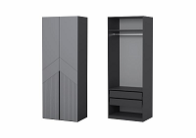 |  | 75.3 | 0.149 | 3 (ф-ра внутри) |  | 14,693 |  | 0 | 11,020
 |  | 75.3 | 0.149 | 3 (ф-ра внутри) |  | 14,973 |  | 0 | 11,230
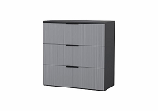 |  | 31.8 | 0.063 | 2 (ф-ра внутри) |  | 5,652 |  |  | 4,239
 |  | 31.8 | 0.063 | 2 (ф-ра внутри) |  | 5,760 |  |  | 4,320
 |  | 34.2 | 0.064 | 2 (ф-ра внутри) |  | 6,177 |  |  | 4,633
 |  | 34.2 | 0.064 | 2 (ф-ра внутри) |  | 6,295 |  |  | 4,721
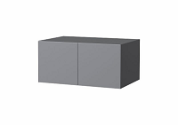 |  | 19.6 | 0.012 | 2 (ф-ра внутри) |  | 3,167 |  |  | 2,375
 |  | 19.6 | 0.012 | 2 (ф-ра внутри) |  | 3,227 |  |  | 2,420
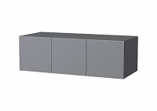 |  | 25.8 | 0.047 | 2 (ф-ра внутри) |  | 4,256 |  |  | 3,192
 |  | 25.8 | 0.047 | 2 (ф-ра внутри) |  | 4,337 |  |  | 3,253
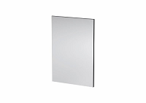 |  | 9 | 0.02 | 1 (ф-ра внутри) | 1,730 |  |  | 1,298
 |  | 9 | 0.02 | 1 (ф-ра внутри) | 1,763 |  |  | 1,322
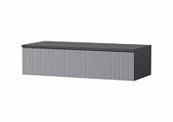 |  | 10.8 | 0.022 | 1 (ф-ра внутри) |  | 1,918 |  |  | 1,439
 |  | 10.8 | 0.022 | 1 (ф-ра внутри) |  | 1,955 |  |  | 1,466
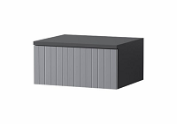 |  | 6.6 | 0.013 | 1 (ф-ра внутри) |  | 1,366 |  |  | 1,025
 |  | 6.6 | 0.013 | 1 (ф-ра внутри) |  | 1,392 |  |  | 1,044
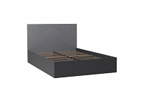 |  | 58.1 | 0.159 | 4 (ф-ра внутри) |  | 12,187 |  |  | 9,140
 |  | 58.1 | 0.159 | 4 (ф-ра внутри) |  | 12,419 |  |  | 9,314
 |  | 63 | 0.17 | 4 (ф-ра внутри) |  | 12,596 |  |  | 9,447
 |  | 63 | 0.17 | 4 (ф-ра внутри) |  | 12,836 |  |  | 9,627
 |  | 8.3 | 0.0185 | 1 (ф-ра внутри) | 1,190 |  |  |  | 893
 |  | 8.3 | 0.0185 | 1 (ф-ра внутри) | 1,212 |  |  |  | 909
 |  | 93.5 | 0.183 | 5 (ф-ра внутри) | 11,480 |  |  |  | 8,610
Кровати ЛДСП

 | Кровать 1400х2000с ортопедическим осн. | 61.95 | 0.209 | 3+1 орт ос+1ф | 12,402 |  |  | 9,302
 | Кровать 1600х2000с ортопедическим осн. | 68.95 | 0.229 | 3+1 орт ос+1ф | 13,229 |  |  | 9,922
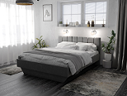 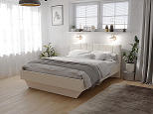
 | Кровать 1200х2000с ортопедическим осн. | 50.5 | 0.159 | 3(ф-ра внутри)+1 орт ос
 | Кровать 1400х2000с ортопедическим осн. | 55.8 | 0.178 | 3(ф-ра внутри)+1 орт ос | 11,426 |  |  | 8,570
 | Кровать 1600х2000с ортопедическим осн. | 62 | 0.191 | 3(ф-ра внутри)+1 орт ос | 11,967 |  |  | 8,975
 |  | 31.3 | 0.07 | 3+1ф | 4,391 |  |  | 3,293
 | с низкой ножной спинкой со средником | 28.9 | 0.07 |  | 4,031 |  |  | 3,023
 |  | 33.2 | 0.08 | 3+1ф | 4,724 |  |  | 3,543
 | с низкой ножной спинкой со средником | 30.2 | 0.08 |  | 4,633 |  |  | 3,475
 |  | 40.7 | 0.12 | 3+1ф | 5,787 |  |  | 4,340
 |  | 43.1 | 0.13 |  | 6,253 |  |  | 4,690
 |  | 46.5 | 0.14 | 3+1ф | 6,804 |  |  | 5,103
Детская мебель
 | Детская Нардик модульная серия в скандинавском стиле ЛДСП Белый
 | Стеллаж | 36 | 0.068 | 1 (ф-ра внутри) | 5,565 |  |  | 4174
 | Стеллаж открытый | 25.8 | 0.053 | 1 (ф-ра внутри) | 3,829 |  |  | 2872
 | Стол письменный с полками | 23.7 | 0.048 | 1 (ф-ра внутри) | 4,323 |  |  | 3242
 | Комод (Д*Ш*В) 700*423*866 | 32.1 | 0.06 | 2 (ф-ра внутри) | 5,909 |  |  | 4432
 | Шкаф с 2-мя ящиками и дверьми (Д*Ш*В) 900*521*1912 | 86.5 | 0.219 | 4 (ф-ра внутри) | 12,081 |  |  | 9061
 | Стол-комод пеленальный (Д*Ш*В) 667*426/678*982 | 37.5 | 0.074 | 2 (ф-ра внутри) | 6,737 |  |  | 5053
 | Серия Фаворит ЛДСП/МДФ Белый
 | Комод В-6 с 4-мя ящиками | 36.4 | 0.073 | 2 (ф-ра внутри) |  | 5,673 |  | 0 | 4,255
 | Тумба с откидной дверью (газлифт) | 25.8 | 0.058 | 2 (ф-ра внутри) |  | 3,427 |  | 0 | 2,570
 | Детская "Фаворит" Шкаф с 2-мя ящиками | 62.3 | 0.14 | 3 (ф-ра внутри) |  | 9,254 |  | 0 | 6,941
Детские кровати
 |  | 13,8 | 0,025 | 1 (ф-ра внутри) |  | 2,700 |  |  | 2,025
 |  | 31.1 | 0.07 | 3+1ф | 5,014 |  |  | 3,761
 |  | 35.9 | 0.08 | 3+1ф | 5,547 |  |  | 4,160
 |  | 14 | 0.026 | 1 (ф-ра внутри) |  | 2,691 |  |  | 2,018
 |  | 15.8 | 0.029 | 1 (ф-ра внутри) |  | 2,806 |  |  | 2,105
 |  | 2.1 | 0.006 | 1(ф-ра внутри) | 1,002 |  |  | 751
 |  | 33.4 | 0.09 | 3+1ф | 6,234 |  |  | 4,676
 |  | 38.1 | 0.10 | 3+1ф | 6,657 |  |  | 4,993
 | Кровать детская Сканди ЛДСП/массив | 17.4 | 0.036 | 1 (ф-ра внутри) | 2,100 |  |  |  | СКИДКА НЕ ДЕЙСТВУЕТ
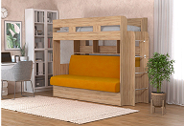 |  | 129 | 0.93 | 3+1ф+1 диван | 29,544 |  |  | 22,158
 |  | 23.6 | 0.062 | 1 (ф-ра внутри) | 5,595 |  |  | 4,196
 |  | 1.8 | 0.009 | 1 (ф-ра внутри) | 830 |  |  | 623
 |  | 13.3 | 0.025 | 1 (ф-ра внутри) | 2,551 |  |  | 1,913
 |  | 2.6 | 0.009 | 1 (ф-ра внутри) |  | 988 |  |  | 741
 |  | 2.8 | 0.009 | 1 (ф-ра внутри) |  | 1,030 |  |  | 773
 |  | 5 | 0.012 | 1 (ф-ра внутри) |  | 1,356 |  |  | 1,017
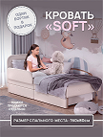 |  | 21.8 | 0.068 | 1 (ф-ра внутри) | 4,673 |  |  | СКИДКА НЕ ДЕЙСТВУЕТ
 |  | 2.31 | 0.009 | 1 (ф-ра внутри) | 900 |  |  | СКИДКА НЕ ДЕЙСТВУЕТ
 |  | 13.2 | 0.033 | 1 (ф-ра внутри) | 2,600 |  |  | СКИДКА НЕ ДЕЙСТВУЕТ
Столы компьютерные
 |  | 31.5 | 0.07 | 1+1ф | 3,330 |  |  | 2,498
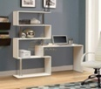 |  | 33 | 0.06 | 2+1ф | 4,634 |  |  | 3,476
 |  | 12.5 | 0.03 | 1+1ф | 1,611 |  |  | 1,208
Мебель для прихожей

 | ПР-2 Шкаф 2-х дверный х600 | 53 | 0.12 | 2+1ф | 10,378 |  |  | 7,784
 | ПР-5 Тумба с зеркалом | 37 | 0.09 | 1+1з+1ф | 7,484 |  |  | 5,613
 | ПР-10 Зеркало в раме | 11 | 0.03 | 1з+1ф | 2,411 |  |  | 1,808
 | ПР-11 Тумба с мягким сиденьем | 19 | 0.05 | 1+1ф | 3,171 |  |  | 2,378
 | ПР-13 Вешалка | 15 | 0.04 | 1+1ф | 3,269 |  |  | 2,452
 | ПР-14 Вешалка с крючками | 10.2 | 0.027 | 1(ф-ра внутри) | 3,401 |  |  | 2,551
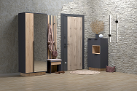
 | Шкаф 2-х дверный с зеркалом (800*463*2000) | 88.9 | 0.22 | 3+1ф | 12,832 |  |  | 9,624
 | Комод (700*383*1200) | 39.3 | 0.08 | 2+1ф | 6,083 |  |  | 4,562
 | Вешалка навесная (700*216*400) | 5.6 | 0.015 | 1+1ф | 2,201 |  |  | 1,651
 |  | 6.8 | 0.02 | 1+1ф | 1,357 |  |  | 1,018
 |  | 17.64 | 0.05 | 1+1ф | 4,859 |  |  | 3,644
 |  | 14.6 | 0.038 | 1(ф-ра внутри) | 2,395 |  |  | 1,796
 |  | 18.2 | 0.038 | 1(ф-ра внутри) | 3,406 |  |  | 2,555
 |  | 15.2 | 0.029 | 1 | 2,365 |  |  | 1,774
 |  | 20.21 | 0.043 | 1+1ф | 3,577 |  |  | 2,683
 |  | 24.04 | 0.052 | 1+1ф | 3,541 |  |  | 2,656
 |  | 25.8 | 0.05 | 1 (ф-ра внутри) | 3,948 |  |  | 2,961
 |  | 25 | 0.06 | 1 (ф-ра внутри) | 4,216 |  |  | 3,162
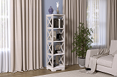 |  | 20 | 0.048 | 1+1ф |  | 5,467 |  |  | 4,100
Полки навесные
 |  | 7.6 | 0.017 | 1 (ф-ра внутри) | 1,366 |  |  | 1,025
 |  | 7.6 | 0.018 | 1(ф-ра внутри) | 1,444 |  |  | 1,083
 |  | 8.6 | 0.02 | 1+1ф | 1,379 |  |  | 1,034
Мебель для ванной

 | Тумба | 19 | 0.043 | 1(ф-ра внутри) | 3,428 |  |  | 2,571
 | Раковина для тумбы (Умывальник "Фостер" 700) | 24.1 | 0.12 | 1 | 5,665 | Скидка не действует
 | Шкаф навесной с зеркалом | 12 | 0.025 | 2(ф-ра внутри) | 3,296 |  |  | 2,472
 | Пенал В-3 | 22.8 | 0.046 | 1( ф-ра внутри) | 4,478 |  |  | 3,359
 | Стеллаж В-2 | 24.4 | 0.055 | 1(ф-ра внутри) | 4,402 |  |  | 3,302
 | Пенал В-1 | 12 | 0.026 | 1(ф-ра внутри) | 2,394 |  |  | 1,796
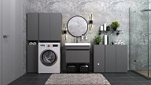
 | Тумба под раковину (Д*Ш*В) 660*435*500 | 14.2 | 0.032 | 1(ф-ра внутри) | 2,438 |  |  | 1,829
 | Раковина для тумбы (Умывальник "Фостер" 700) | 24.1 | 0.12 | 1 | 5,665 | Скидка не действует
 | Шкаф -пенал*320 (Д*Ш*В) 320*309*1733 (*1718 подвесная) | 23.2 | 0.042 | 1(ф-ра внутри) | 4,170 |  |  | 3,128
 | Тумба*320 (Д*Ш*В) 320*309*810 (*795 подвесная) | 12.6 | 0.033 | 1(ф-ра внутри) | 2,317 |  |  | 1,738
 | Тумба *640 (Д*Ш*В) 640*309*810 (*795 подвесная) | 18 | 0.035 | 1(ф-ра внутри) | 3,083 |  |  | 2,312
 | Шкаф над стиральной машиной (Д*Ш*В) 640*309*1733 | 24.8 | 0.052 | 1(ф-ра внутри) | 4,323 |  |  | 3,242
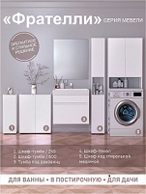
 | Тумба под раковину (Д*Ш*В) 660*435*500 | 14.2 | 0.032 | 1(ф-ра внутри) | 2,339 |  |  | 1,754
 | Раковина для тумбы (Умывальник "Фостер" 700) | 24.1 | 0.12 | 1 | 5,665 | Скидка не действует
 | Шкаф-тумба 250 (Д*Ш*В) 250*250*715 | 7.8 | 0.018 | 1(ф-ра внутри) | 1,506 |  |  | 1,130
 | Шкаф-пенал 250 (Д*Ш*В) 250*250*1733 | 17 | 0.036 | 1(ф-ра внутри) | 3,281 |  |  | 2,461
 | Шкаф-тумба 600 (Д*Ш*В) 600*185*715 | 12 | 0.028 | 1(ф-ра внутри) | 2,239 |  |  | 1,679
 | Шкаф над стиральной машиной (Д*Ш*В) 640*250*1733 |  |  | 1(ф-ра внутри) | 3,729 |  |  | 2,797
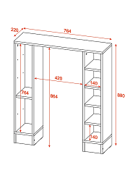 | Стеллаж для санузла (Д*Ш*В) 764*220*880 ЛДСП Белый | 13.15 | 0.026 | 1(ф-ра внутри) | 1,960 |  |  | 1,470
 | Стеллаж под раковину (Д*Ш*В) 540*244*650 ЛДСП Белый влагостойкий | 7.6 | 0.016 | 1(ф-ра внутри) | 1,260 |  |  | 945
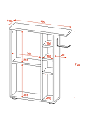 | Тумба с деражателем для т/б (Д*Ш*В) 580*149*725 ЛДСП Белый | 9.1 | 0.018 | 1(ф-ра внутри) | 1,820 |  |  | 1,365
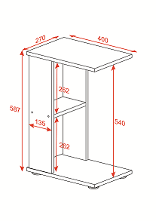 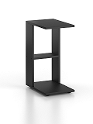 | Приставной стол (Д*Ш*В) 400*270*587 ЛДСП Белый, Дуб крафт золотой, Графит | 4.55 | 0.009 | 1(ф-ра внутри) | 700 |  |  | 525
 | Шкаф-стеллаж универсальный*250 (Д*Ш*В) 252*270*1580 ЛДСП Белый |  |  | 1(ф-ра внутри) | 1,838 |  |  | 1,379
 |  | 11.9 | 0.028 | (1 ф-ра внутри) | 2,038 |  |  | 1,529
 |  | 13.15 | 0.028 | (1 ф-ра внутри) | 2,192 |  |  | 1,644
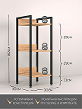 |  | 5.5 | 0.014 | 1(ф-ра внутри) | 1,660 |  |  | СКИДКА НЕ ДЕЙСТВУЕТ
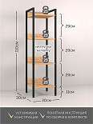 |  | 7.3 | 0.022 | 1(ф-ра внутри) | 1,870
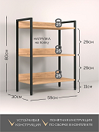 |  | 8.7 | 0.025 | 1(ф-ра внутри) | 1,970 |  |  | СКИДКА НЕ ДЕЙСТВУЕТ
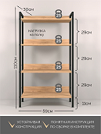 |  | 11.6 | 0.032 | 1(ф-ра внутри) | 2,250 |  |  | СКИДКА НЕ ДЕЙСТВУЕТ
 |  | 10.1 | 0.025 | 1(ф-ра внутри) | 2,080 |  |  | СКИДКА НЕ ДЕЙСТВУЕТ
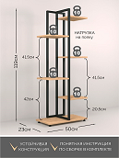 |  | 6.9 | 0.023 | 1(ф-ра внутри) | 2,070 |  |  | СКИДКА НЕ ДЕЙСТВУЕТ
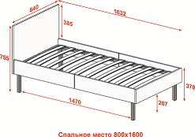 |  | 23.4 | 0.075 | 1(ф-ра внутри) | 5,415 |  |  | СКИДКА НЕ ДЕЙСТВУЕТ
 |  | 13.65 | 0.033 | 1(ф-ра внутри) | 2,600 |  |  | СКИДКА НЕ ДЕЙСТВУЕТ
 |  | 14.1 | 0.042 | 1(ф-ра внутри) | 3,599 |  |  | СКИДКА НЕ ДЕЙСТВУЕТ
 |  | 14.05 | 0.039 | 1(ф-ра внутри) | 3,458 |  |  | СКИДКА НЕ ДЕЙСТВУЕТ
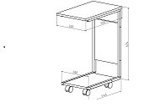 |  | 5.55 | 0.0143 | 1(ф-ра внутри) | 1,670 |  |  | СКИДКА НЕ ДЕЙСТВУЕТ
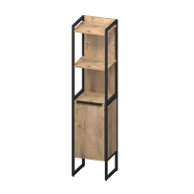 |  | 18.7 | 0.05 | 1(ф-ра внутри) | 6,541 |  |  | СКИДКА НЕ ДЕЙСТВУЕТ
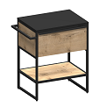 |  | 19.7 | 0.048 | 1(ф-ра внутри) | 6,323 |  |  | СКИДКА НЕ ДЕЙСТВУЕТ
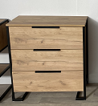 |  | 24.1 | 0.054 | 1(ф-ра внутри) | 5,376 |  |  | СКИДКА НЕ ДЕЙСТВУЕТ
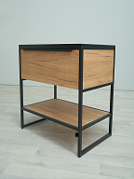 |  | 21.8 | 0.055 | 1(ф-ра внутри) | 6,510 |  |  | СКИДКА НЕ ДЕЙСТВУЕТ
 |  | 12.1 | 0.037 | 1(ф-ра внутри) | 2,696 |  |  | СКИДКА НЕ ДЕЙСТВУЕТ
 |  | 16.9 | 0.037 | 1(ф-ра внутри) | 3,662 |  |  | СКИДКА НЕ ДЕЙСТВУЕТ
 |  | 17.6 | 0.037 | 1(ф-ра внутри) | 4,032 |  |  | СКИДКА НЕ ДЕЙСТВУЕТ
 |  | 19.3 | 0.037 | 1(ф-ра внутри) | 4,738 |  |  | СКИДКА НЕ ДЕЙСТВУЕТ
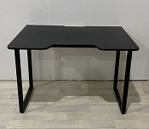 |  | 17 | 0.062 | 1(ф-ра внутри) | 4,800 |  |  | СКИДКА НЕ ДЕЙСТВУЕТ
 |  | 47 | 0.163 | 1(ф-ра внутри) | 12,382 |  |  | СКИДКА НЕ ДЕЙСТВУЕТ
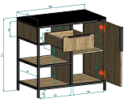 |  | 27.6 | 0.058 | 1(ф-ра внутри) | 7,766 |  |  | СКИДКА НЕ ДЕЙСТВУЕТ
 |  | 22.8 | 0.049 | 1(ф-ра внутри) | 6,515 |  |  | СКИДКА НЕ ДЕЙСТВУЕТ
 |  | 3.9 | 0.011 | 1(ф-ра внутри) | 1,325 |  |  | СКИДКА НЕ ДЕЙСТВУЕТ
 |  | 1.6 | 0.0046 | 1(ф-ра внутри) | 1,836 |  |  | СКИДКА НЕ ДЕЙСТВУЕТ

